ferramenta
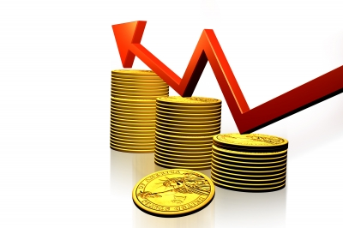

 | CONFIGURAÇÕES
 | Salário |  | R$ 5,500.00
 | Rendimento carteira |  | 0.80%
 | Sugestão de investimento (30%) |  | R$ 1,650.00

 | INVESTIMENTO MENSAL
 | Quanto investir por mês? |  | R$ 500.00
 | Por quantos anos? |  | 5
 | Taxa de rendimento mensal? |  | 1.08%
 | Qual o patrimônio acumulado terei? |  | R$ 41,888.46
 | Quanto receberei de dividendo mensal? |  | R$ 335.11

 | CENÁRIO |  | Dividendo
2 | Quanto terá em 2 anos? | R$ 13,613.81 | R$ 108.91
5 | Quanto terá em 5 anos? | R$ 41,888.46 | R$ 335.11
10 | Quanto terá em 10 anos? | R$ 121,642.11 | R$ 973.14
20 | Quanto terá em 20 anos? | R$ 562,599.20 | R$ 4,500.79
30 | Quanto terá em 30 anos? | R$ 2,161,084.83 | R$ 17,288.68

 | PERFIL | agressivo
 | Valor a ser investido por mês | R$ 1,650.00

 | TIPO DE FII | Percentual sugerido | Valores
 | Papel | 50% | R$ 825.00
 | Tijolo | 10% | R$ 165.00
 | Híbridos | 5% | R$ 82.50
 | FOFs | 5% | R$ 82.50
 | Desenvolvimento | 20% | R$ 330.00
 | Hotelaria | 10% | R$ 165.00
 |  |  | R$ 1,650.00

